Modelo Siedco - Delitos
Para acceder a los valores por default del reporte y ver el ultimo periodo de datos disponible, por favor dar click en el boton "Restablecer" y seleccionar la opcion "Restablecer valores por defecto".
Año | Mes | Delito | Localidad
2024 | FEB | HURTO A PERSONAS | (Todos los Valores de Columna)
Ver Mapa
Análisis General de Delitos
Fecha de Corte: 31/10/2024

Año | 2024
DELITOS | ENE-FEB 2023 | ENE-FEB 2024 | Dif ENE-FEB 2024 vs ENE-FEB 2023 | % Var ENE-FEB 2024 y ENE-FEB 2023 | FEB 2023 | FEB 2024 | Dif FEB 2024 - FEB 2023 | % Var FEB 2024 - FEB 2023
DELITOS SEXUALES | 952 | 1,450 | 498 | 52.3% | 498 | 849 | 351 | 70.5%
EXTORSION | 189 | 295 | 106 | 56.1% | 113 | 164 | 51 | 45.1%
HOMICIDIOS | 172 | 161 | -11 | -6.4% | 78 | 89 | 11 | 14.1%
HURTO A COMERCIO | 2,380 | 1,861 | -519 | -21.8% | 1,101 | 960 | -141 | -12.8%
HURTO A ENTIDADES FINANCIERAS | 3 | 4 | 1 | 33.3% | 3 | 1 | -2 | -66.7%
HURTO A PERSONAS | 24,598 | 23,649 | -949 | -3.9% | 12,231 | 11,905 | -326 | -2.7%
HURTO A RESIDENCIAS | 1,452 | 1,168 | -284 | -19.6% | 620 | 544 | -76 | -12.3%
HURTO ABIGEATO | 2 | 0 | -2 | -100.0% | 1 | 0 | -1 | -100.0%
HURTO AUTOMOTORES | 685 | 751 | 66 | 9.6% | 351 | 390 | 39 | 11.1%
HURTO MOTOCICLETAS | 873 | 1,010 | 137 | 15.7% | 446 | 494 | 48 | 10.8%
LESIONES PERSONALES | 2,698 | 3,586 | 888 | 32.9% | 1,365 | 1,952 | 587 | 43.0%
SECUESTRO | 3 | 4 | 1 | 33.3% | 2 | 1 | -1 | -50.0%
VIOLENCIA INTRAFAMILIAR | 3,868 | 9,019 | 5,151 | 133.2% | 2,086 | 4,969 | 2,883 | 138.2%

Fuente: Sistema de Información Estadístico Delincuencial y Contravencional SIEDCO - PONAL. Información suministrada el día. 05/11/2024. Fecha de corte: 31/10/2024.
Cálculos: Oficina de Análisis de Información y Estudios Estratégicos. Secretaría Distrital de Seguridad, Convivencia y Justicia. Información sujeta a cambios.
Comportamiento Mensual de HURTO A PERSONAS para BOGOTA

Comportamiento de HURTO A PERSONAS por Género para BOGOTA

Año | 2024 |  |  |  |  |  |  | 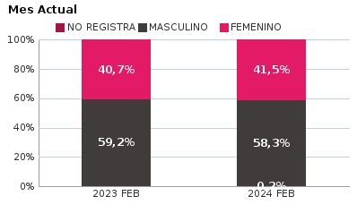 | 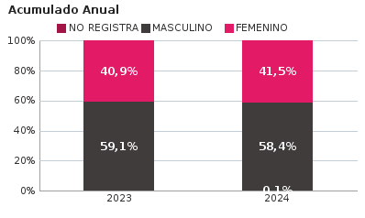
SEXO | Acumulado ENE-FEB 2023 | Acumulado ENE-FEB 2024 | Diferencias Acumulado ENE - FEB | Mensual FEB 2023 | Mensual FEB 2024 | Diferencias mensual FEB
FEMENINO | 10,052 | 9,810 | -242 | 4,978 | 4,940 | -38
MASCULINO | 14,528 | 13,805 | -723 | 7,245 | 6,945 | -300
NO REGISTRA | 18 | 34 | 16 | 8 | 20 | 12
TOTAL GENERAL | 24,598 | 23,649 | -949 | 12,231 | 11,905 | -326
Ocurrencia por Dia de la Semana y Jornada de HURTO A PERSONAS para BOGOTA

FEB 2023 |  |  |  |  |  | FEB 2024

 | MADRUGADA | MAÑANA | TARDE | NOCHE |  |  | MADRUGADA | MAÑANA | TARDE | NOCHE
LUNES | 346 | 542 | 404 | 378 |  | LUNES | 305 | 421 | 388 | 406
MARTES | 312 | 555 | 458 | 430 |  | MARTES | 319 | 430 | 421 | 436
MIÉRCOLES | 326 | 530 | 463 | 477 |  | MIÉRCOLES | 367 | 421 | 408 | 457
JUEVES | 321 | 558 | 381 | 413 |  | JUEVES | 445 | 519 | 496 | 535
VIERNES | 428 | 555 | 563 | 606 |  | VIERNES | 449 | 500 | 416 | 636
SÁBADO | 596 | 487 | 441 | 480 |  | SÁBADO | 608 | 399 | 407 | 446
DOMINGO | 421 | 289 | 261 | 210 |  | DOMINGO | 490 | 283 | 257 | 240

MADRUGADA 00:01 - 06:00; MAÑANA 06:00 - 12:00; TARDE 12:01 - 18:00; NOCHE: 18:01 - 24:00 |  |  |  |  |  | MADRUGADA 00:01 - 06:00; MAÑANA 06:00 - 12:00; TARDE 12:01 - 18:00; NOCHE: 18:01 - 24:00
Acumulado ENE - FEB 2023 |  |  |  |  |  | Acumulado ENE - FEB 2024

 | MADRUGADA | MAÑANA | TARDE | NOCHE |  |  | MADRUGADA | MAÑANA | TARDE | NOCHE
LUNES | 720 | 1,124 | 868 | 793 |  | LUNES | 681 | 879 | 789 | 861
MARTES | 706 | 1,193 | 1,016 | 907 |  | MARTES | 706 | 908 | 871 | 1,000
MIÉRCOLES | 669 | 1,023 | 911 | 882 |  | MIÉRCOLES | 815 | 948 | 912 | 985
JUEVES | 651 | 1,037 | 810 | 864 |  | JUEVES | 776 | 937 | 890 | 1,010
VIERNES | 826 | 1,060 | 1,047 | 1,106 |  | VIERNES | 836 | 967 | 801 | 1,181
SÁBADO | 1,112 | 903 | 842 | 926 |  | SÁBADO | 1,114 | 770 | 815 | 888
DOMINGO | 876 | 646 | 584 | 496 |  | DOMINGO | 858 | 539 | 450 | 462

MADRUGADA 00:01 - 06:00; MAÑANA 06:00 - 12:00; TARDE 12:01 - 18:00; NOCHE: 18:01 - 24:00 |  |  |  |  |  | MADRUGADA 00:01 - 06:00; MAÑANA 06:00 - 12:00; TARDE 12:01 - 18:00; NOCHE: 18:01 - 24:00
Comportamiento de HURTO A PERSONAS por Tipo de Arma para BOGOTA |  | MENSUAL

ACUMULADO |  | 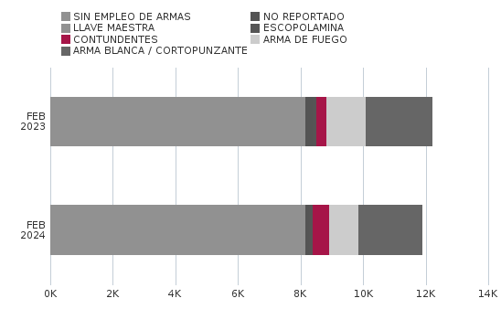

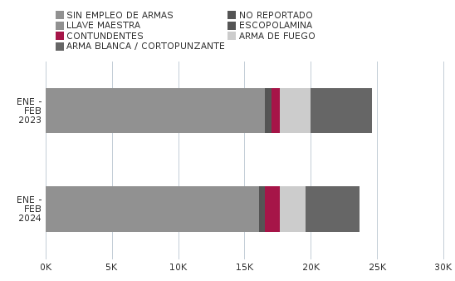
Comportamiento de HURTO A PERSONAS por Ciclo Vital para BOGOTA | MENSUAL

ACUMULADO | 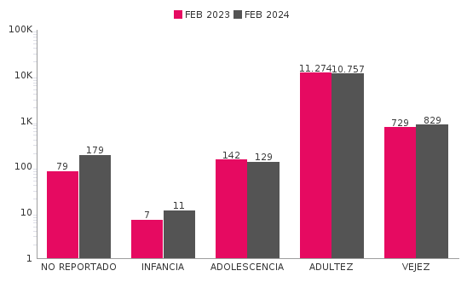

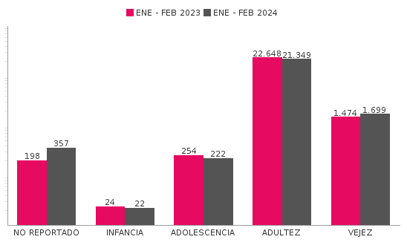
Comportamiento de 'HURTO A PERSONAS' por Localidades

Año | 2024
Localidad | ENE-FEB 2023 | ENE-FEB 2024 | Variacion % ENE - FEB 2024 | FEB 2023 | FEB 2024 | Variacion % FEB 2024
01-USAQUÉN | 1,263 | 1,448 | 14.6% | 692 | 754 | 9.0%
02-CHAPINERO | 2,269 | 2,396 | 5.6% | 1,163 | 1,183 | 1.7%
03-SANTA FE | 1,395 | 1,288 | -7.7% | 674 | 671 | -0.4%
04-SAN CRISTÓBAL | 590 | 585 | -0.8% | 302 | 289 | -4.3%
05-USME | 471 | 497 | 5.5% | 228 | 232 | 1.8%
06-TUNJUELITO | 390 | 395 | 1.3% | 207 | 229 | 10.6%
07-BOSA | 1,121 | 917 | -18.2% | 540 | 451 | -16.5%
08-KENNEDY | 2,994 | 2,444 | -18.4% | 1,464 | 1,176 | -19.7%
09-FONTIBÓN | 1,375 | 1,527 | 11.1% | 691 | 741 | 7.2%
10-ENGATIVÁ | 2,463 | 2,413 | -2.0% | 1,186 | 1,152 | -2.9%
11-SUBA | 2,909 | 2,727 | -6.3% | 1,466 | 1,300 | -11.3%
12-BARRIOS UNIDOS | 1,054 | 1,168 | 10.8% | 532 | 595 | 11.8%
13-TEUSAQUILLO | 1,551 | 1,176 | -24.2% | 822 | 607 | -26.2%
14-LOS MÁRTIRES | 1,081 | 1,189 | 10.0% | 547 | 732 | 33.8%
15-ANTONIO NARIÑO | 541 | 530 | -2.0% | 267 | 262 | -1.9%
16-PUENTE ARANDA | 1,134 | 969 | -14.6% | 566 | 507 | -10.4%
17-CANDELARIA | 165 | 163 | -1.2% | 83 | 108 | 30.1%
18-RAFAEL URIBE URIBE | 901 | 780 | -13.4% | 445 | 383 | -13.9%
19-CIUDAD BOLÍVAR | 926 | 954 | 3.0% | 354 | 475 | 34.2%
99-SIN LOCALIZACION | 5 | 83 | 1560.0% | 2 | 58 | 2800.0%
TOTAL GENERAL | 24,598 | 23,649 | -3.9% | 12,231 | 11,905 | -2.7%
Mensaje Hurto Personas
Fecha Corte | (Todos los Valores de Columna)
 | (Todos los Valores de Columna)
v_year | 2024
v_month | 10
EN_MES | FEB
Fuente: Sistema de Información Estadístico Delincuencial y Contravencional SIEDCO - PONAL. Información suministrada el día. 05/11/2024. Fecha de corte: 31/10/2024.
Cálculos: Oficina de Análisis de Información y Estudios Estratégicos. Secretaría Distrital de Seguridad, Convivencia y Justicia. Información sujeta a cambios.

